상품제안서
[바쏘] 시크 초대형 장우산 | 상품코드: F32572

 |  |  |  |  |  |  | 02-412-0044 | www.easy1.co.kr
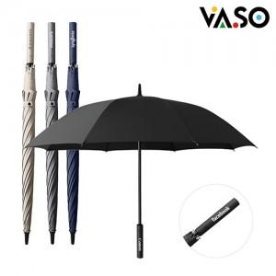

【상세/제작정보】 | <p><span style="font-size: 14pt;"><b>* 배송비 - 한박스 20개 / 9000원 별도</b></span>&nbsp;</p><p><span style="font-size: 12pt;"><b>* 100개 미만 레이저인쇄 / 50000원별도</b></span></p>

【인쇄/포장옵션】 | 레이저, 컬러필름인쇄 / 포장불가능

【공급단가】 | 수량 | 30~ | 100~ | 500~ | 1,000~ | 2,000~
*VAT별도 | 단가 | 12,230원 | 12,040원 | 11,740원 | 11,450원 | 11,250원

【상품 URL】 | https://easy1.co.kr:443/src/goods_detail.php?gdno=32572

